Pest & Diseases_English
PESTS & DISEASES MANAGEMENT IN PADDY (KAMMAREDDY)
PESTS:
NAME OF THE PEST | SEASON | TIME / STAGE OF OCCURANCE) | SYMPTOMS | IMAGE | CONTROL MEASURES
Stem borer (Scirpophaga incertulas) | Kharif & Rabi | Vegetative & Flowering stage | • Presence of brown coloured egg mass near leaf tip in seedlings in nursery • Dead Hearts seen in the vegetative stage • In grown up plant, whole panicle becomes dried “white ear” | 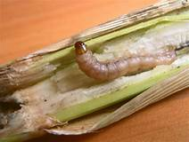 | • Nip the seedling tips before transplanting to remove egg masses. • Spray neem seed extracts @ 15ml/litre water. Use light traps 5 to 8 Nos/ ha to attract the stem borer moths. • Apply granular chemical insecticides like Fipronil 0.3G @25kg/ha or Chorpyriphos or Chlorpyriphos-methyl 10G @ 10kg/ha. • Spray Chlorpyriphos 20 EC @ 2 litre/ha or Fipronil 5SC @0.8 litre/ha.
leaf folder (Cnaphalocrocis medinalis) | Kharif & Rabi | Vegetative stage | • Larvae feed inside the folded leaf creating longitudinal white and transparent streaks on the blade; • Tubular folded leaves | 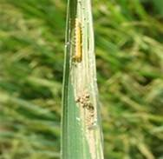 | • Economic Threshold Level (ETL) : 10% leaf damage at vegetative phase and 5% of flag leaf damage at flowering. • Five to six releases of the egg parasitoid Trichogramma chilonis @1,00,000 adults. parasites per ha starting from 15 days after planting. • In the crop season, spray /apply any one of the following insectcides- Phosalone 35 EC 1500 ml/ha, Chlorpyriphos 20 EC 1250 ml/ha, Acephate 75 % SP 666-1000 ml/ha, Azadirachtin 0.03% 1000 ml/ha, Carbosulfan 6% G 16.7 kg/ha.
Brown plant hopper (Nilaparvata lugens) | Kharif & Rabi | Reproductive stage | • Yellowing of the plant. • Crescent shaped white eggs on the midrib or on leaf sheath. • Brown colour nymphs are seen on the leaves. • Circular patches of yellowed or dried plants seen in the field. | 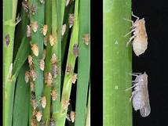 | • Water should be drained off from the field and should water the field after two days. • Should open the alleyways for every 20 cm in the main field. • Control this pest at the nursery stage itself by spraying Monocrotophos 35 EC @ 2 ml/litre of water. • On the main crop, use Imidachlorpid @ 1ml/ litre or Thiomethoxam @ 0.5 gm/litre or Buprofezin 1.5 ml/litre • Avoid spraying of chlorpyrifos and pyrethroid combinations as it favors resistance development in the insect.
Rice Hispa (Dicladispa armigera) | Kharif & Rabi | Vegetative stage | • Tunneling through leaf tissue causing irregular translucent white patches parallel to the veins. • Adults feed on chlorophyll by scraping, causing white parallel streaks. | 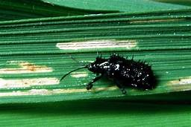 | • Spraying of Chlorpyriphos 20% EC 1250 ml/ha
Rice gall midge (Orseolia oryzae) | Kharif | Tillering stage | • Gall midge maggot bore into bud or stalk of rice plant and feeds on internal contents causing the formation of tubular galls at the base of the tillers. • This leads to elongation of leaf sheath which is commonly called as silver shoot or onion shoot. • The leaves become wilted, deformed and curled up. |  | • When ETL is more than 10% silver shoots, take up control measures. • Release Platygaster oryzae parasitised galls @ 1/10 m2 at the 10th day after transplanting. • Harvest the crop and plough the field immediately, remove the alternate hosts like Echinocloa. • In the nursery stage carbofuran 160 grams/ cent or phorate 50 grams/ cent granules should be applied in 10-15 days after the germination. • In main field carbofuran 10 Kg/acre or phorate 5 Kg/acre granules are to be applied in 10-15 DAT. • Spray any one of the following insectcides: Phosalone 35 EC 1500 ml/ha, Carbosulfan 25% EC 800-1000 ml/ha, Chlorpyriphos 20% EC 1250 ml/ha, Fipronil 5% SC 1000-1500 gm/ha.
Leaf Mite (Steneotarsonemus spinki) | Kharif & Rabi | Booting stage | • Infested plants look pale; loss of chlorophyll from the leaves results in a dirty brown colour. |  | • Cultural controls include ploughing stubble after harvesting crops and ensuring no re-growth of plant material for winter. • Avoidance of second-crop of paddy. • Systemic miticide is the best option for chemical control, e.g., Spiromesifen at 72 gm a.i/ha.
Panicle mite (Steneotarsonemus spinki) | Kharif & Rabi | Booting stage to the milk stage | Infested plants look pale and loss of chlorophyll on the leaves will be seen by a dirty brown colour. Brown to black colour spots appear on leaf-veins and stem. Brown colour spots appear on grains at grain formation stage. | 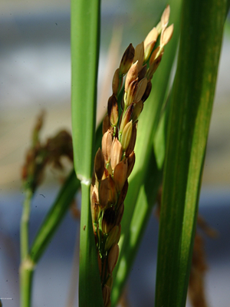 | • Can be controlled by spraying Dicofol @ 5 ml or spiromiciphen @ 1 ml per litre of water.
Cutworm (Spodoptera litura) | Kharif & Rabi | Vagetative stage | • At early stages larvae cut the seedlings at bases. • At grain formation stage larvae cuts the panicles. • Skeletonized leaf surfaces can be observed at infestation. | 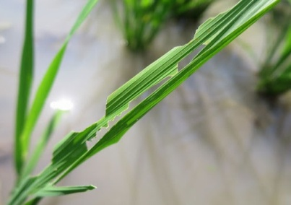 | • Remove weeds and stubbles after harvesting. • Avoid green manure and apply Farm Yard Manure to prevent cutworm egg laying. • Spray Quinolphos 20 EC @ 2 litre/ha or Phoshalone 35 EC @ 1.25 litre/ha.
Case worm (Parapoynx stagnalis) | Kharif & Rabi | Tillering stage | • Caterpillars feed on green tissues of the leaves causing whitish papery appearance. • Tubular cases around the tillers by cutting the apical portion of leaves. • Floating of tubular cases on the water. • Cutting off leaf tips to make leaf cases. | 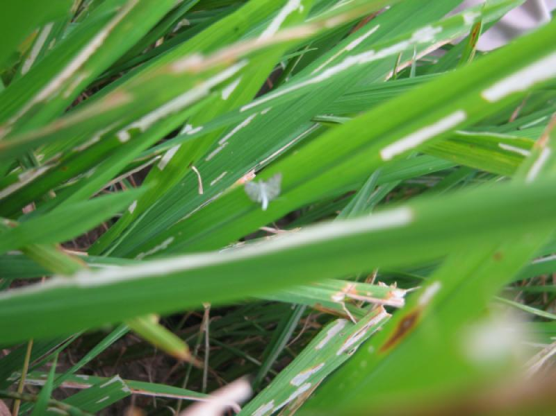 | • Spiders, dragonflies, and birds eat the adults. • Use of NPV is effective against the rice caseworm. • Spraying of 0.5 ml Fenitrothion 100EC or 0.9ml Diazinon 60EC or 1.5ml Fenthoate 50EC or 2ml Phasalone 35EC or 2ml Quinolphos 25EC in 1 liter of water at 10-12 days interval.
Army worm (Mythimna seperata) | Kharif & Rabi | Nursery & Vegetative stage | • Larvae cut the seedlings on large scale in the nursery. • Severe infestation causes cattle grazing appearance to the field. • Larvae cuts the ear-heads at botton, due to this seedlings get bent or shatters. • They feed gregariously and march from field to field. | 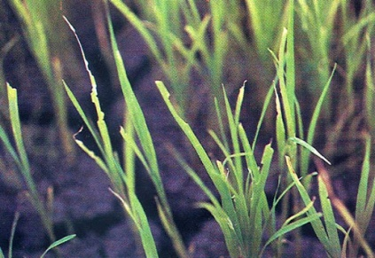 | • Flooding the nursery brings up the larvae to the surface which are eaten by the birds. • Drain out the water in the main field. • Kerosenate the water while irrigation - causes suffecation of the larve. • Allow Ducks in to the field. • Spray Chloripyriphose 20 EC 2 ml /litre of water in the nursery and main field.
Thrips (Stenchaetothrips biformis) | Kharif & Rabi | Nursery and Vegetative stage | • Laceration of the tender leaves and sucking of the plant sap. • Yellow (or) silvery streaks on the leaves of young seedlings. • Terminal rolling and drying of leaves from tip to base. • Damaged leaves roll inwards along the margins, feeding causes leaf drying resulting in poor crop growth. • The leaves look like needles. • The damage is severe under water stress conditions. • It causes damage both in nursery and the main field. | 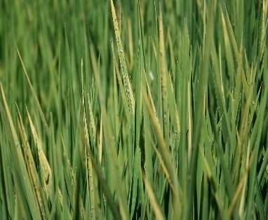 | • Economic Threshold Level : Sampling - Wet your palm with water and pass over the foliage in 12 places in the nursery. If thrips population exceeds 60 numbers in 12 passes or if rolling of half of the area of first and second leaves in 10% of seedlings is noticed. • Spray with Phosphamidon (40 SL) 2 ml or Phenytoin 2 ml or Quinolphos 2 ml or Monocrotophos 1.6 ml or Pipranil 2 ml per liter of water.
Gundhi bug (Leptocorisa oratoria) | Kharif | Milky stages | • The nymphs and adults suck the milk from the developing grains and stem in the early stage of grain formation. • Discolouration of panicles and empty or chaffy grains in the panicles. • Infested paddy straw causes foul smell. | 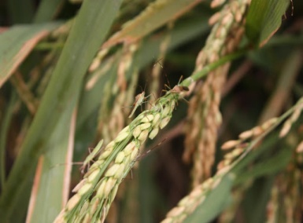 | Chlorpyrifos 2.5 ml or Dichlorvase 1.0 ml or Malathion 2 ml / liter should be sprayed in the evening from the edge of the field to the middle of the field.
Shoot fly (Atherigona naqvii) | Kharif | Seedling to Panicle Initiation stage | • The newly hatched maggots creep into the leaf sheaths of the tillers and cut the central growing shoots causing dead hearts. • With severe infestation, the plants become bushy with large number of tillers. | 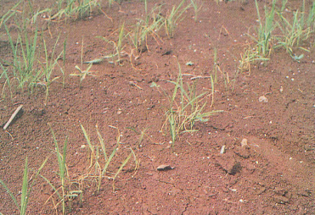 | • Timely sown crop escapes the pest incidence. Therefore in endemic areas, timely nursery raising and transplanting are important. • To control shoot fly incidence ( if dead hearts noticed ) in late sown crop, spray Cypermethrin @ 50 gm a.i./ha

DISEASES | DISEASES:
NAME OF THE DISEASE | SEASON | TIME /STAGE OF OCCURANCE | SYMPTOMS | IMAGE | CONTROL MEASURES
Blast --Leaf blast and Neck blast (Magnaporthe grisea) | Kharif & Rabi | Nursery, Vegetative stage & Flowering Stage | • On the leaves, yarn-shaped spots will be formed and gradually enlarge. These spots will be in dark brown or black and the middle part of the spots will be in gray. • The Neck Region of the panicle develops black color. • If it infects the nodes, the nodes will break in that area and rotten at the neck, causes to break and fall. The seeds become chaffy, the percentage will also be higher. • Neck region of panicle develops black color. • Grain Shrivels completely / partially grain set inhibited, panicle breaks at the neck and hangs | 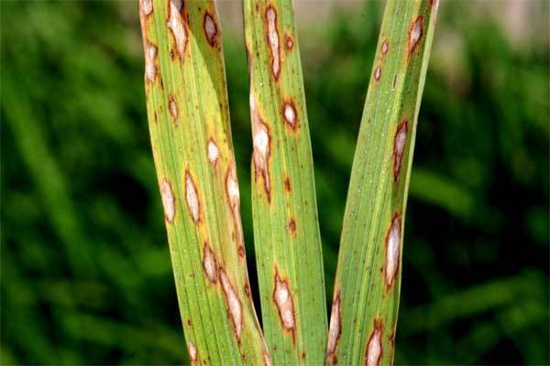 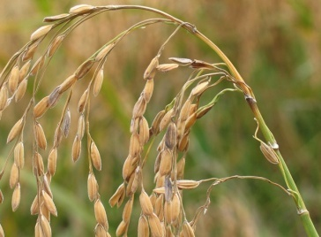 | • Early nursery raising and transplantation minimises the incidence of the disease • Excessive use of nitrogen fertilizer should be avoided. • Nitrogen should be applied in split doses as recommended • Spray tricylazole 75% WP @ 0.6 gm/litre or Propiconazole 25% EC 1 ml/ litre or Carbendazim 50% WP @ 1gm/litre of water.
Brown Leaf Spot (Cochliobolus miyabeanus) | Kharif & Rabi | Vegetative stage | • Irregular, rectangular brown spots with yellow hallow appear on leaf blades and leaf sheaths. • In severely affected seedlings, the leaves dry out and die. • Severely affected areas can be distinguished by brown scorched appearance. • Discoloration of the stem is a symptom of this pest. |  | • Spraying of crop at tillering and late booting stages with Carbendazim 12% + Mancozeb 63% WP @ 1gm/litre or Zineb @ 2 gm/litre of water. Repeat the spray after 15 days.
False smut (Ustilaginoidea virens) | Kharif | Post Flowering Stage | • The disease occurs in the field at the hard dough to mature stage of the crop. • The fungus transforms individual grains of the panicle into greenish spore balls that have a velvety appearance. • They are covered with a membrane that bursts as a result of further growth. | 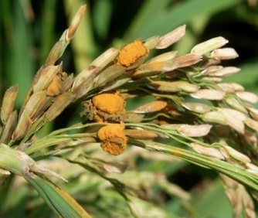 | • Keep the field clean. Remove infected seeds, panicles, and plant debris after harvest. • Reduce humidity levels through alternate wetting and drying (AWD) rather than permanently flooding the fields. • Treat seeds at 52°C for 10 min. • • Applying Propiconzol (0.6 ml/lit) or Hexaconazole 5% EC 50 gm /lit.
Sheath rot (Acrocylindrium oryzaee) | Kharif | Post Flowering Stage | • The lesions start as oblong or somewhat irregular spots on the leaf sheath, with gray to light brown centers surrounded by distinct dark reddish-brown margins. • As the disease progresses, the lesions enlarge and coalesce and may cover most of the leaf sheath. • Rotting occurs on the leaf sheath that encloses the young panicles. • Cappy grains are formed in partially developed panicle. | 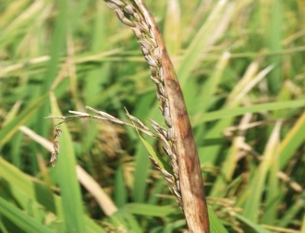 | • Treat the seeds with Pseudomonas fluorescens @ 10 gm/kg of seed followed by seedling dip @ 2.5 kg of products/ha dissolved in 100 litres and dipping for 30 minutes. • Soil application of P. fluorescens @ of 2.5 kg/ha after 30 days of transplanting (This product should be mixed with 50 kg of Farm Yard Manure/Sand and then applied). • Foliar spray at 0.2% concentration Pseudomonas fluorescens commencing from 45 days after transplanting at 10 days interval for 3 times depending upon the intensity of disease • Spray Carbendazim 250 gm or Chlorothalonil 1 kg or Edifenphos 1 litre /ha. Edifenphos to be applied through high volume sprayers only.
Stem rot (Sclerotium oryzae) | Kharif | Vegetative & Flowering stage | • Small, circular, and dark brown to purple lesions will be developed on the stem. • With the progress of the disease, the lesions become circular to oval with a light brown to gray center, surrounded by a reddish-brown margin. • The nodes decompose and the stem collapses. It inhibits grain development and results in development of chaffy grains. • The base of the stem shows discoloration and dark mycelium develops inside the culm. | 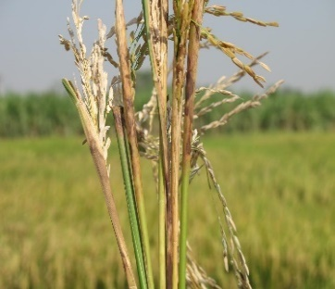 | • Burning straw and stubble or any crop residue after harvest or letting the straw decompose and draining the field can reduce sclerotia in the field. • Balanced use of fertilizer and split application of nitrogen as recommended. Application of recommended dose of potash and lime (to increase soil pH) reduces stem rot incidence. • Chemicals such as Fentin hydroxide @ 2 ml / litre sprayed at the mid-tillering stage. • Thiophanate-methyl 70% WP @ 1.5 g / litre sprayed at the time of disease initiation can reduce stem rot incidence in the rice field.
Foot rot/Bakanae (Fusarium moniliforme) | Kharif | Seedling to Milky stage | • Abnormal elongation or hypertrophic growth of the seedling is caused by the hormone gibberellin, which is produced by the infecting organism. The stem grows abnormally and the inside of the stem rots. • Tillers come in less in number. • New roots come from the upper nodes. | 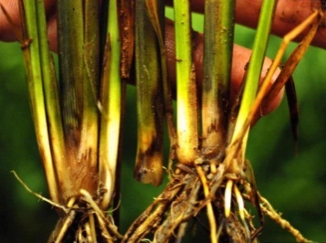 | • Clean seeds should be used to minimize the occurrence of the disease. • Immerse seed in 5% salt water to separate light weight, infected seeds from the seed lot, and thereby reduce seedborne inoculum. • Seed treatment using fungicides such as thiram @ 3g / Kg, or Thiophanate-methyl @ 1 gm / Kg is effective before planting. • Steeping seeds in 1% CuSO4 solution is highly effective.
Sheath blight (Rhizoctonia solani AG1-IA) | Kharif/Rabi | Maximum tillering, Panicle Initiation to Booting Stage | • Oval or ellipsoidal greenish gray lesions, usually 1-3 cm long, on the leaf sheath, initially just above the soil or water level in the case of conventionally flooded rice. • Gradually these initial lesions multiply and expand to the upper part of the sheaths, the leaves, and neighboring tillers. • Lesions on the leaves usually are irregular, often with gray-white centers and brown margins as they grow older. | 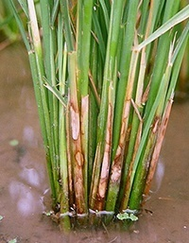 | • Spray the crop with Propiconazole 25% EC @ 1ml/litre or Carbenbendazim 50% WP @ 1gm/litre or Hexaconazole 5% EC @ 1 ml/litre of water at booting stage. • Repeat the spray after 15 days interval.
Bacterial blight (Xanthomonas oryzae pv.) | Kharif | Pre-tillering to midtillering, and panicle initiation to booting | • It causes wilting of seedlings and yellowing and drying of leaves. | 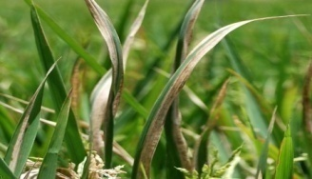 | • Spray fresh cowdung extract 20% twice (starting from initial appearance of the disease and another at fortnightly interval). • Neem oil 60 EC 3% (or) NSKE 5% is recommended for the control of bacterial blight.

Pest & Diseases_Telugu
వరిలో చీడపీడల యాజమాన్యం -ఉత్తర తెలంగాణ
చీడలు
పురుగు పేరు | సీజన్ | ఆశించేదశ | గుర్తింపు లక్షణాలు | బొమ్మ/ చిత్రపటం | నివారణ/ నియంత్రణ చర్యలు
వరి కాండం తొలుచు పురుగు | వానాకాలం, యాసంగి | పిలకదశ నుండి పూత దశ వరకు | • గోధుమ రంగు వెంట్రుకలతో కప్పబడిన గ్రుడ్ల సముదాయం ఆకు కొనలపై లేదా కాండం మీద కనపడుతుంది • పిలక దశలో మొవ్వులు ఎండి, చనిపోతాయి • చిరుపొట్ట దశలో ఆశిస్తే ఈనిన తరువాత తెల్ల కంకులు వస్తాయి |  | • నారు కొనలను త్రుంచి నాటాలి. • వేపగింజల కషాయం 1.5 మి లీ /లీటరు నీటికి చొప్పున కలిపి పిచికారీ చేయాలి.హెక్టారుకు 5-8 దీపపు ఎరలు(ఫిరమోన్ బుట్టలు) వాడి రెక్కల పురుగులను నియంత్రించవచ్చు. • ఫిప్రోనిల్ 0.3 జి గుళికలు 25 కి/హె లేదా క్లోరిఫైరిఫాస్ లేదా క్లోరిఫైరిఫాస్ మిథైల్ 10జి గుళికలు 10 కి/హె వేయాలి. • ఫిప్రోనిల్ 5 ఎస్.సి 0.8 లీ/హె లేదా క్లోరిఫైరిఫాస్ 20 ఇ.సి 2లీ/హె పిచికారీ చేయాలి.
ఆకుముడత | వానాకాలం, యాసంగి | పిలకదశ నుండి దుబ్బు కట్టే దశ | • ఆకులు నిలువుగా ముడుచుకొని తెల్లని చారలు ఏర్పడతాయి • ఆకు ముడతలలో లేత పసుపు లేదా లేత ఆకుపచ్చ లార్వాలు కనిపిస్తాయి |  | •ఆర్ధిక నష్ట పరిమితి స్థాయి: పిలక దశలో 10% పురుగు ఆశించిన ఆకులు, పోటాకు దశలో డబ్బుకి 2 నుండి 3 కొత్తగా తెల్లగా గీకబడిన ఆకులు. •హెక్టారుకు 5-6 దఫాలుగా లక్ష ట్రైకొగ్రామ్మాతల్లి పురుగులు, నాటిన 15 రోజుల నుండి వదలాలి. • ఫోజలోన్ 35 ఇ.సి 1500 మి.లీ లేదా క్లోరి ఫైరిఫాస్ 20 ఇ.సి 1250 మి.లీ లేదా ఎసిఫేట్(75%|) 100 మి.లీ లేదా అజాడిరాక్టిన్ (0.03%) 100 మి.లీ లేదా కార్బోసల్ఫాన్ (6% G) హెక్టారుకు పిచికారి చేయాలి.
సుడిదోమ | వానాకాలం, యాసంగి | దుబ్బు కట్టే దశ నుండి చిరుపొట్ట దశ | • పైరు లేత పసుపు వర్ణానికి మారుతుంది. అర్ధ చంద్రాకారపు తెల్లని గ్రుడ్లు ఆకుల ఈనెల దగ్గర, ఆకు తొడిమెల పై కనిపిస్తాయి • పిల్ల, పెద్దదొమలు నీటి పైభాగంలో, దుబ్బుల మొదళ్ళ దగ్గర, ఆకు తొడిమెల దగ్గర కనిపిస్తాయి • పైరు సుడులు సుడులుగా వలయాకారంలో ఎండిపోతుంది |  | • పురుగు ఆశించిన తొలి దశలో పొలంలో నీరు తీసివేసి, 1-2 రోజులు ఆగి మరల నీరు పెట్టాలి. • ప్రధాన పొలంలో ప్రతి 20 సెం.మీ లకు కాలిబాటలు ఏర్పాటు చేయాలి. • నారుమడిలో ఎసిఫేట్ (75 ఎస్.పి) 1. గ్రా లేదా మోనోక్రోటోపాస్(35 EC) 2 మి.లీ లీటరు నీటికి చొప్పున కలిపి పిచికారి చేయాలి. • ప్రధాన పంటలో ఇమిడా క్లోప్రిడ్ 1మి.లీ లేదా థైయోమిథాక్సమ్ 0.5 గ్రా లేదా బుఫ్రోఫిజెన్ 1.5 మి.లీ లీటరు నీటికి చొప్పున కలిపి పైరుపై పిచికారి చేయాలి. • చీడలు నిరోధకత పెంచుకొనే అవకాశం ఉన్నందున సింథటిక్ పైరిథ్రాయిడ్స్ వాడకూడదు.
తాటాకు తెగులు | వానాకాలం, యాసంగి | పిలక దశ | • పిల్ల, పెద్ద పురుగులు ఆకులను గీకి తినడంవల్ల తెల్లని నిలువు చారలు ఏర్పడతాయి |  | • క్లోర్ పైరిఫాస్ 20% ఇ సి 2 మి లీ, లీటరు నీటికి చొప్పున కలిపి పిచికారి చేయాలి
ఉల్లికోడు (దుంపరోగం/గొట్టపు రోగం) | వానాకాలం | నారుమడి, పిలక దశ | • లార్వా మొవ్వలోకి తొలుచుకొని వెళ్లి తినటం వల్ల ఆకులు గొట్టాల వలే మారుతాయి • ఆకు తొడిమెలు సాగుతాయి • ఈ గొట్టాలనే ఉల్లికోడు అంటారు • ఆకులు వడలి ముడుచుకుపోతాయి |  | • ఆర్ధిక నష్ట పరిమితి స్థాయి 10% శాతాన్ని దాటినప్పుడు నివారణ చర్యలు తీసుకోవాలి. • ప్లాటిగాస్టర్ పరాన్నజీవిని ప్రతి10 చ మీ కు 1 స్ట్రిప్ చొప్పున నాటిన 10 వ రోజున పెట్టాలి. • పంట కోత అయినవెంటనే పొలాన్ని దున్నాలి. పురుగు ఆశించే ప్రత్యమ్నాయ కలుపు మొక్కలైన ఊద మొదలగు వాటిని నిర్మూలించాలి. • ప్రధాన పొలంలో కార్బోఫ్యూరాన్ గుళికలు ఎకరానికి 10 కిలోలు లేదా ఫోరేట్ గుళికలు ఎకరానికి 5 కిలోలు చొప్పున నాటిన 10 నుంచి 15 రోజుల్లో చల్లుకోవాలి. • ఫాజలోన్ (35 ఇ.సి) 1500 మి.లీ లేదా కార్బోసల్ఫాన్ 25 ఇ సి 400 మి లీ లేదా ఫిప్రోనిల్ 5% ఎస్ సి 2.5 మి.లీ/లీటరు నీటికి, ఎకరానికి పిచికారి చేయాలి.
ఆకునల్లి | వానాకాలం, యాసంగి | పోటాకు దశ | • ఆకులపై చిన్న తెలుపు మచ్చలు ఏర్పడి క్రమేపి బూడిద/ఎరుపు రంగుకి మారతాయి |  | • గత పంట అవశేషాలను నిర్మూలించి మొలకలు రాకుండా చూసుకోవాలి • రెండో వరిపంటను సాగు చేయకూడదు • నల్లిని సంహరించే స్పైరోమెసిఫెన్ 1 మి.లీ. లేదా డైకోఫాల్ 5 మి.లీ 1 లీటరు నీటికి చొప్పున కలిపి పిచికారి చేయాలి
కంకి నల్లి | వానాకాలం, యాసంగి | పోటాకు దశ నుండి పాలు పోసుకునే దశ వరకు | • ఆకు ఈనెలపై, కాండంపై గోధుమ నుండి నల్ల రంగు మచ్చలు ఏర్పడతాయి • వెన్నులు వంకర తిరిగి పాక్షికంగా బయటకు వస్తాయి • గింజ తయారీ దశలో గింజల మీద మచ్చలు ఏర్పడతాయి |  | • డైకోఫాల్ 5 మి.లీ లేదా స్పైరోమెసిఫెన్ 1 మి.లీ. లీటరు నీటికి చొప్పున కలిపి పిచికారి చేయాలి
రెల్లు రాల్చు పురుగు (కట్ వార్మ్) | వానాకాలం, యాసంగి | పిలక దశ, గింజ గట్టిపడే దశ | • పంట లేత వయసులో మొక్కలను మొదలు దగ్గర కత్తిరిస్తుంది. • గింజ గట్టి పడే దశలో లార్వాలు కంకులను కత్తిరించటం వలన వెన్నులు రాలిపోతాయి. • పత్రాలు ఈనెలు తేలి ఉంటాయి. |  | • కోత తర్వాత కలుపు మొక్కలు, పంట అవశేషాలను తొలగించాలి. • రెల్లు రాల్చు పురుగు గుడ్లను పెట్టకుండా ఉండటానికి పచ్చి రొట్ట ఎరువులను సాగు చేయకూడదు. దానికి బదులు పశువుల ఎరువును వేసుకోవాలి . • ఫోజలోన్ 35 ఇ సి 1.25 లీటర్లు లేదా క్వినాలఫాస్ 20 ఇ సి 2 లీటర్లు హెక్టారుకి పిచికారి చేయాలి.
ఆకు చుట్టు పురుగు (కేస్ వార్మ్) | వానాకాలం, యాసంగి | దుబ్బుకట్టే దశ | • గొంగళి పురుగులు ఆకుల ఆకుపచ్చ కణజాలాలను ఆహారంగా తినడం వలన ఆకులూ ఈనెలు తేలి ఉంటాయి. • ఆకుల అగ్ర భాగాన్ని కత్తిరించడం ద్వారా దబ్బుల చుట్టూ గొట్టపు కేసులు కనబడతాయి. • ఈ గొట్టాలు నీటిలో తేలుతాయి. • లార్వాలు ఆకు కొనలను కత్తిరించి గొట్టాలుగా చుట్టి వాటిలో దాగి ఆకులను తింటాయి. |  | • సాలెపురుగులు, తూనీగ, మరియు పక్షులు వంటి పరాన్న బుక్కుల ఈ కీటకాలను తింటాయి. • ఎన్‌పివి వాడకం ఆకుచుట్టూ పురుగును ప్రభావవంతంగా నిర్మూలిస్తుంది. • కలుపు మొక్కలను, గత పంట అవశేషాలను నిర్మూలించాలి. • నాటిన 10-12 రోజులకు ఫెనిట్రో థైయాన్ 100ఇ సి 0.9 మి లీ లేదా ఫెన్ థైయెట్ 50 ఇ సి 1.5 మి లీ లేదా ఫోజలోన్ 35 ఇ సి 2 మి లీ లీటరు నీటికి చొప్పున కలిపి పిచికారి చేయాలి.
ఆర్మీ వార్మ్ | వానాకాలం, యాసంగి | అన్నిదశలు | • లార్వా నర్సరీలో ఆకు అంచులను మరియు మొత్తం ఆకులను పెద్ద ఎత్తున కత్తిరించి తింటుంది. • తీవ్రమైన దశలో పొలం మొత్తం పశువులు మేసినట్లుగా కనిపిస్తుంది. • కంకుల మొదళ్ళను కత్తిరించటం వల్ల వంగిపోవడం లేదా పడిపోతాయి. • లార్వాలు మొదట ఆశించినపుడు పొలంలో ఒక ప్రక్క కనిపించి తరువాత గుంపులుగా ఒక పొలం నుండి మరో పొలానికి వ్యాప్తిచెందుతాయి. |  | • నారుమడికి ఎక్కువ నీరు పెట్టటం వల్ల లార్వాలు పైకి వచ్చి పక్షులు తేలికగా గుర్తించ గలుగుతాయి. • పొలాల్లో నీరు తీసివేయాలి. • నీరు పెట్టేటప్పుడు కిరొసిన్ కలపటం వల్ల లార్వాలు ఊపిరి ఆడక చనిపోతాయి. • కందకాలు తవ్వి నీటితో నింపటంవల్ల లార్వాలు ఒక మడి లోంచి పక్క మడి లోకి వెళ్లకుండా ఆపవచ్చు. • క్లోరి పైరిఫాస్ 20 ఇ సి 2మి లీ పిచికారి తో ఈ పురుగును అరికట్టవచ్చు.
తామర పురుగులు (త్రిప్స్) | వానాకాలం, యాసంగి | పిలక దశ నుండి పూత దశ వరకు | • పురుగులు లేత ఆకుల నుండి రసం పీల్చుతాయి. • ఆకులపై పసుపు రంగు చారలు కనిపిస్తాయి. • ఆకుల అంచులు పైకి చుట్టుకుంటాయి. • ఆకులు సూది మొనల్లాగా కనపడతాయి. • నీటి ఎద్దడి సమయంలో ఉధృతి ఎక్కువగా ఉంటుంది. • ఇది నర్సరీ మరియు ప్రధాన పొలంలో నష్టాన్ని కలిగిస్తుంది. |  | • ఆర్ధిక నష్ట పరిమితి స్థాయి నిర్ధారించడానికి తడి చేతులతో 12 చోట్ల ఆకుల మధ్య నుండి తీయాలి. 60 కంటే ఎక్కువ పురుగులు చేతికి అంటుకుంటే లేదా 10% మొక్కలలో ఆకులు సూదులుగా చుట్టుకుంటే తక్షణం నివారణ చర్యలు చేపట్టాలి. • ఫాస్ ఫామిడాన్ (40 ఎస్.ఎల్) 2 మి.లీ లేదా ఫెన్ థైయోట్ 2 మి లీ లేదా క్వినాలఫాస్ 2 మి లీ లేదా మోనోక్రోటోఫాస్ 1 .6 మి.లీ లేదా పిప్రానిల్ 2 మి.లీ లీటరు నీటికి చొప్పున కలిపి పిచికారి చేయాలి. • ఫాస్ ఫామిడాన్ 40 ఎం ఎల్ 2 మి లీ లేదా ఫెన్ థైయోట్ 2 మి లీ లేదా క్వినాలఫాస్ 2 మి లీ లీటరు నీటికి చొప్పున కలిపి పిచికారి చేయాలి
కంపు నల్లి (గంధి బగ్) | వానాకాలం | పాలుపోసుకునే దశ | • పాలుపోసుకునే దశలో తల్లి, పిల్ల పురుగులు రసం పీల్చటం వల్ల గింజలపై నల్లటి మచ్చలు ఏర్పడతాయి. • కంకుల యొక్క రంగు మారి, గింజలు తాలు పోతాయి. • సాయంత్రం వేళలో పొలం కంపు వాసన వస్తుంది. |  | క్లోరి ఫైరిఫాస్ 2.5 మి.లీ/ లీటరు లేదా డైక్లోర్ వాస్ 1.0 మి లీ/ లీటరు లేదా మలాథియాన్ 2 మి.లీ/ లీటరు నీటికి సాయంత్రం వేళల్లో పొలం అంచునుండి మొదలు పెట్టి పొలం మధ్య వరకు పిచికారి చేయాలి.
వరి ఈగ | వానాకాలం | అన్ని దశలు | • పిల్ల పురుగులు ఆశించిన ఆకులపై చిన్న రంద్రాలు ఏర్పడతాయి. పురుగు ఆశించిన దగ్గర ఆకు తెల్లబడి గాలికి విరిగిపోవచ్చు. • ఉధృతి ఎక్కువగా వున్నపుడు మొక్కలు ఎక్కువ పిలకలతో గుబురుగా ఉంటాయి. | 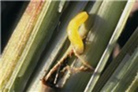 | • సకాలంలో నాటిన వరి ఈగ నుండి రక్షించబడుతుంది . అందువల్ల స్థానిక ప్రాంతాలలో, సకాలంలో నర్సరీ పెంచడం మరియు నాట్లు వేయటం చాలా ముఖ్యం. • ఆలస్యంగా నాటిన పంటలో వరి ఈగ ఉధృతిని తగ్గించడానికి హెక్టారుకు సైపర్‌మెత్రిన్ 50 గ్రాములు లీటరు నీటికి కలిపి పిచికారీ చేయాలి.

తెగులు పేరు | సీజన్ | ఆశించేదశ | గుర్తింపు లక్షణాలు | బొమ్మ/ చిత్రపటం | నివారణ/ నియంత్రణ చర్యలు
అగ్గి తెగులు | వానాకాలం, యాసంగి | అన్నిదశలు | • ఆకులపై నూలు కండె ఆకారంలో మచ్చలు ఏర్పడి క్రమేణా పెద్దవౌతాయి. ఈ మచ్చలు ముదురు గోధుమ రంగు లేదా నలుపు రంగులో ఉండి మచ్చల మధ్య భాగం బూడిద రంగులో ఉంటాయి. • కంకి యొక్క మెడ ప్రాంతం నలుపు రంగులోకి మారిపోతుంది. • పిలకలు కణుపుల వద్ద ఆశిస్తే ఆ ప్రాంతంలో విరిగి పిలక వాలిపోవుట , వెన్నుల మెడ భాగంలో తెగులు ఆశించుట వలన వెన్నులు విరిగి క్రిందకు వాలిపోవుట జరుగుతుంది. గింజలు తాలు పోతాయి. నూక శాతం కూడా ఎక్కువ అవుతుంది. • ఇటువంటి మచ్చలు ఆకుల తొడిమలపైన కంకుల మెడపైన కూడా ఏర్పడతాయి. మెడలు విరిగి వ్రేలాడతాయి. గింజలు తాలు పోతాయి. నూక శాతం కూడా ఎక్కువ అవుతుంది |  | • తెగులు ఉధృతికి దోహదపడే వాతావరణం తప్పించు కోవటానికి పంటను ముందుగా విత్తుకోవాలి. • సరైన నీటి మరియు ఎరువుల యాజమాన్యం చేపట్టాలి. • అధిక మోతాదులో ఎరువులు వాడకూడదు. నత్రజని దఫా దఫాలుగా వేసుకోవాలి. • లక్షణాలు గమనించిన వెంటనే ట్రైసైక్లాజోల్ 0.6 గ్రా లేదా ఐసోప్రో థయోలేన్ 1.5 మి లీ లేదా ప్రొపికోనజోల్ 1 మి లీ లెటరు నీటికి చొప్పున కలిపి పిచికారి చేయాలి.
గోధుమ రంగు ఆకు మచ్చ తెగులు | వానాకాలం, యాసంగి | పిలకలు దశ | • ఆకులపై గుండ్రటి లేదా గ్రుడ్డు ఆకారంలో పసుపు రంగు అంచులతో గోధుమరంగు మచ్చలు కనిపిస్తాయి. • తీవ్రంగా ప్రభావితమైన మొలకలు , ఆకులు ఎండిపోయి చనిపోతాయి. • తీవ్రంగా ప్రభావితమైన మొక్క భాగాలు గోధుమ రంగులో కాలిన గాయాల వలె కనబడతాయి. • కాండం రంగు మారడం ఈ తెగులు యొక్క లక్షణం. |  | • పిలక దశలో మరియు పోటాకు దశలో కార్బెన్డజిమ్ 12% + మాంకోజెబ్ 63% డబ్ల్యూ పి 1గ్రా లేదా జైనబ్ 2 గ్రా లీటరు నీటికి కలిపి పిచికారీ చేయాలి. రెండవ దఫా 15 రోజులకు పిచికారి చేయాలి.
మావిపండు తెగులు | వానాకాలం | పూత దశ నుంచి | • ఈ తెగులు పాలు పోసుకునే దశ నుంచి గింజ గట్టిపడే దశవరకు ఆశిస్తుంది. • ఆశించిన గింజలను ఆకుపచ్చ ముద్దగా మార్చి తరువాత పసుపు రంగులోకి. చివరగా నల్లగా మారిపోతుంది. • ఈ తెగులు ఆశించిన గింజలు సన్నటి పొరతో కప్పబడి, ఇది పగలటంతోటే శిలీంద్రాలు గాలిలోకి కలిసి పోతాయి. |  | • పొలం శుభ్రంగా ఉంచాలి . తెగులు ఆశించిన కంకులను, మొక్కలను కోత తరువాత నాశనం చేయాలి. • పొలాన్నితడి -బెట్ట పరిస్థితులు కల్పించటం ద్వారా ఈ తెగులు వ్యాప్తి తగ్గించవచ్చు. • విత్తనాలను 52 డిగ్రీల నీటి వద్ద 10 నిముషాలు ఉంచాలి. • పూత దశలో ప్రొపికొనజోల్ 0.6 మి లీ లేదా హెక్సాకొనజోల్ 0.2%పిచికారి చేయాలి.
పొట్టకుళ్ళు తెగులు | వానాకాలం | అంకురం ఏర్పడే దశ నుండి పంట ఈనే దశ వరకు | • పోటాకు తొడిమెలపై, కాండంపై నల్లటి లేదా గోధుమరంగు మచ్చలు ఏర్పడతాయి. • తెగులు ఉధృతి పెరిగినప్పుడు ఈ మచ్చలు పెరిగి ఒకదానికి ఒకటి కలిసిపోయి. ఆకుతొడిమలు రంగు మారతాయి. • వెన్నులు పాక్షికంగా బయటకు రాకుండా పొట్టలోనే కుళ్ళి పోతాయి. • పాక్షికంగా వచ్చిన వెన్నులో తాలు గింజలు ఏర్పడతాయి. |  | • సూడోమోనాస్ 10 గ్రా తో కిలో విత్తనం శుద్ధి చేయాలి. మొలకలను 2 .5 kg ల సూడోమోనాస్ ను 100 లీటర్ల నీటిలో ౩౦ నిమిషాలపాటు నానబెట్టాలి. • నాటిన 30 రోజులకు 2.5 కిలో సూడోమోనాస్ 50 కిలోల పశువుల ఎరువుతో కలిపి పొలంలో చల్లాలి. • నాటిన 45 రోజుల తరువాత 10 రోజుల వ్యవధిలో 3 సార్లు 0.2% సూడోమోనాస్ పిచికారి చేయాలి. • కార్బండజిమ్ 100 గ్రా లేదా క్లోరోథలోనిల్ 400గ్రా లేదా ఎడిఫెన్ ఫాస్ 400 మి లీ ఎకరానికి చొప్పున పిచికారి చేయాలి.
కాండం కుళ్ళు తెగులు | వానాకాలం | అన్నిదశలు | • కాండం మీద చిన్న, వృత్తాకార మరియు ముదురు గోధుమ నుండి ఉద రంగు గాయాలు ఏర్పడుతాయి. • వ్యాధి యొక్క పురోగతితో, గాయాలు లేత గోధుమరంగు నుండి బూడిదరంగు మధ్యభాగంతో వృత్తాకారంగ నుండి అండాకారంగా మారుతాయి, దాని చుట్టూ ఎర్రటి గోధుమ రంగు మార్జిన్ ఉంటుంది. • కణుపులు కుళ్లిపోయి కుప్ప కూలి పోతాయి. కంకులు పాలు పోసుకోవు. ధాన్యం తెల్లరంగులోకి మారుతుంది. • తెగులు సోకి బోలుగా మారిన కాండం లోపల ముదురు బూడిద రంగు మైసీలియం ఏర్పడుతుంది. |  | • గతపంట తాలూకు దుబ్బులు, ఎండుగడ్డి మొదలగు అవశేషాలను కాల్చివేయాలి లేదా వీటిని బాగా కుళ్ళనిచ్చి పొలం నుండి నీటిని తీసివేయాలి. • సమగ్ర ఎరువుల యాజమాన్యం,దఫ దఫాలుగా నత్రజని వేయట, పోటాష్ ఎరువులను వాడటం వలన ఈ తెగులును తగ్గించవచ్చు. • దుబ్బు కట్టే దశలో ఫెన్ టిన్ హైడ్రో క్సైడ్ 2 మి లీ/ లీటరు పిచికారి చేయాలి. • తెగులుని గమనించిన వెంటనే థయో ఫనేట్ -మిథైల్ 70% డబ్ల్యు పి 1. గ్రా లేదా ప్రొపికోనజోల్ 0.6 మి లీ /లీటరు పిచికారి చేసి తెగులును అదుపులో పెట్టవచ్చు.
బకనే మరియు ఫుట్ రాట్ తెగులు | వానాకాలం | పిలక దశనుండి పాలుపోసుకునే దశ వరకు | • అసాధారణంగా కాండం పొడవు పెరిగి కాండం లోపలి భాగం కుళ్లిపోతుంది. • పిలకలు తక్కువగా వస్తాయి. • ఎగువ కణుపుల నుండి క్రొత్తవేర్లు వస్తాయి. |  | తెగులు సోకని విత్తనాలని వాడాలి 5% ఉప్పు ద్రావణంలో విత్తనాలను ముంచి పైకి తేలిన వ్యాధిగ్రస్త విత్తనాలను వేరు చేయాలి థైరం 3 గ్రా లేదా థయో ఫనేట్ -మిథైల్ వంటి శిలీంద్ర నాశనిని 1 గ్రా, కిలో విత్తనానికి వాడి విత్తనశుద్ధి చేయాలి •1% కాపర్ సల్ఫేట్ ద్రావణంలో విత్తనాలను నానబెట్టటం వల్ల కూడా ఈ తెగులును అరికట్టవచ్చు
పొడ తెగులు | వానాకాలం, యాసంగి | అన్నిదశలు | • నీటి మట్టానికి దగ్గరగా వుండే ఆకుల తొడిమలపైన, కాండం మీద దీర్ఘ వృత్తాకారం మచ్చలు ఏర్పడతాయి • మచ్చలు ఒకదానితో ఒకటి కలిసిపోయి పాము పొడ ఆకారం పోలివుంటాయి • మచ్చలు ఒక పిలక నుంచి పక్క పిలకకి , పక్క దుబ్బుకి వ్యాప్తి చెందుతాయి • ఆకులపై గాయాలు సాధారణంగా సక్రమంగా ఉండవు , తరచుగా బూడిద-తెలుపు కేంద్రాలు మరియు గోధుమ రంగు మార్జిన్లు ఏర్పాడుతాయి |  | • పోటాకు దశలో ప్రొపికోనజోల్ 25% ఇ సి 1 మి లీ లేదా కార్బండజిమ్ 50% డబ్ల్యూ పి 1 గ్రా లేదా హెక్సా కోనజోల్ 5% ఇ సి 1 మి లీ లీటరు నీటికి చొప్పున కలిపి పిచికారి చేయాలి. • తిరిగి రెండవసారి 15 రోజుల తరువాత పిచికారి చేయాలి.
బాక్టీరియా ఎండు ఆకు తెగులు | వానాకాలం | వానాకాలం పిలక నుండి పోటాకు దశ వరకు | • ఆకు చివరల నుండి క్రింది వరకు పసుపు రంగుకి మారి ఆకులు ఎండిపోయి మొక్కలు చనిపోతాయి |  | • ఆవు పేడ ద్రావణాన్ని తెగులు కనిపించిన వెంటనే, తరువాత 15 రోజులకు మరొకసారి పిచికారి చేయాలి • వేపనూనె 60 ఇ సి 3మి లీ లేదా వేపగింజల కాషాయం 5% పిచికారితో తెగులును అరికట్టవచ్చు

